【157】短線交易
在《證券交易法》第 157 條的短線交易歸入權規範中，行為是否構成「取得」或「賣出」的情境可透過 金管會 111 年 7 月 12 日金管證交字第 1110382481 號令 及相關函釋整理如下：

1. 「取得」的認定情境

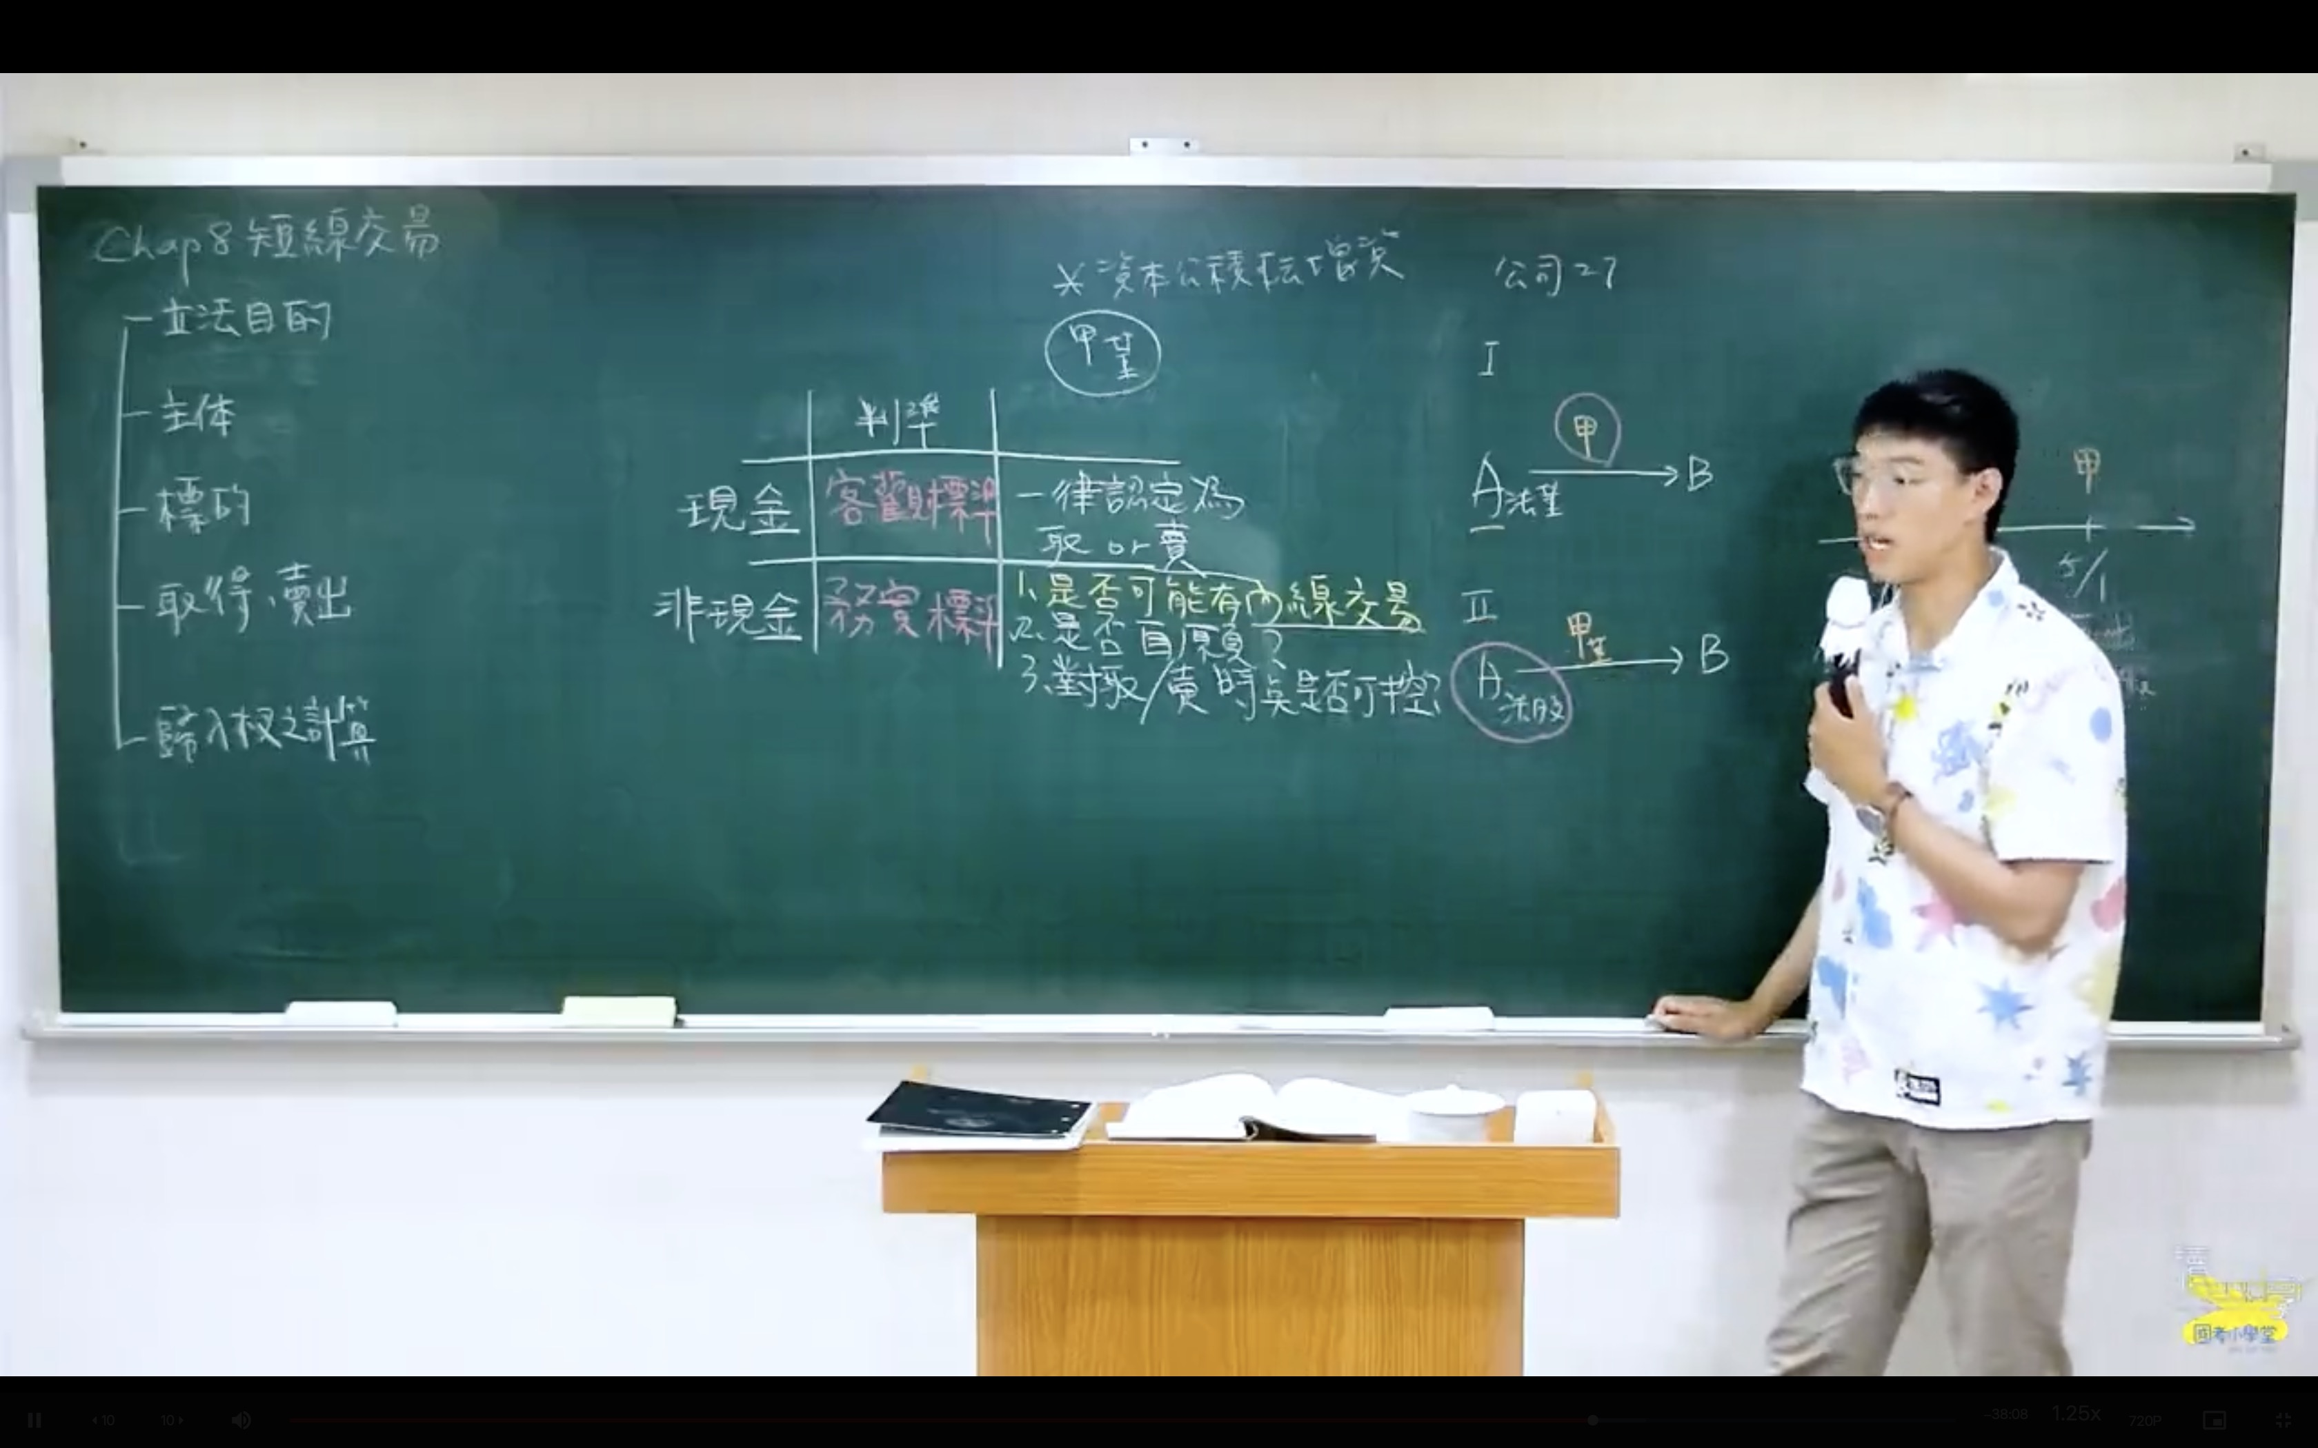
「取得」是指使有價證券所有權發生移轉的行為。

列入「取得」的情境：
集中市場買進：一般交易市場之買入行為。
受贈股票：由他人贈與而取得股票（以過戶日為準）。
行使員工認股權：依契約行使權利而取得股票。
以承銷商身分取得：信託持股當選董監事後，以承銷商身分依 證交法第 71 條 取得之股票。
特定人受讓：私下受讓他人轉讓之持股。

排除「取得」的情境（不計入 6 個月期間）：
繼承：因法定事由發生，非自發性取得。
盈餘/資本公積轉增資：公司發放股票股利（配股）。
現金增資認股：參與公司現增認購新股。
限制員工權利新股：於給與日取得及信託保管期滿返還之取得。
公司合併/清算：因吸收合併或公司清算分派財產而取得。

2. 「賣出」的認定情境

「賣出」是指處分所有權以換取價金或對價的行為。

列入「賣出」的情境：
集中市場賣出：一般市場拋售。
參與公開收購應賣：將持股賣給公開收購人。
交換公司債移轉：因持有人行使交換權而移轉持股。
融券/借券賣出：透過信用交易方式先賣出股票。

排除「賣出」的情境：
贈與他人：將股票贈與他人（包含贈與配偶或子女）不視為賣出。
信託移轉：將股票移轉至信託帳戶，所有權名義變更但非實質賣出。

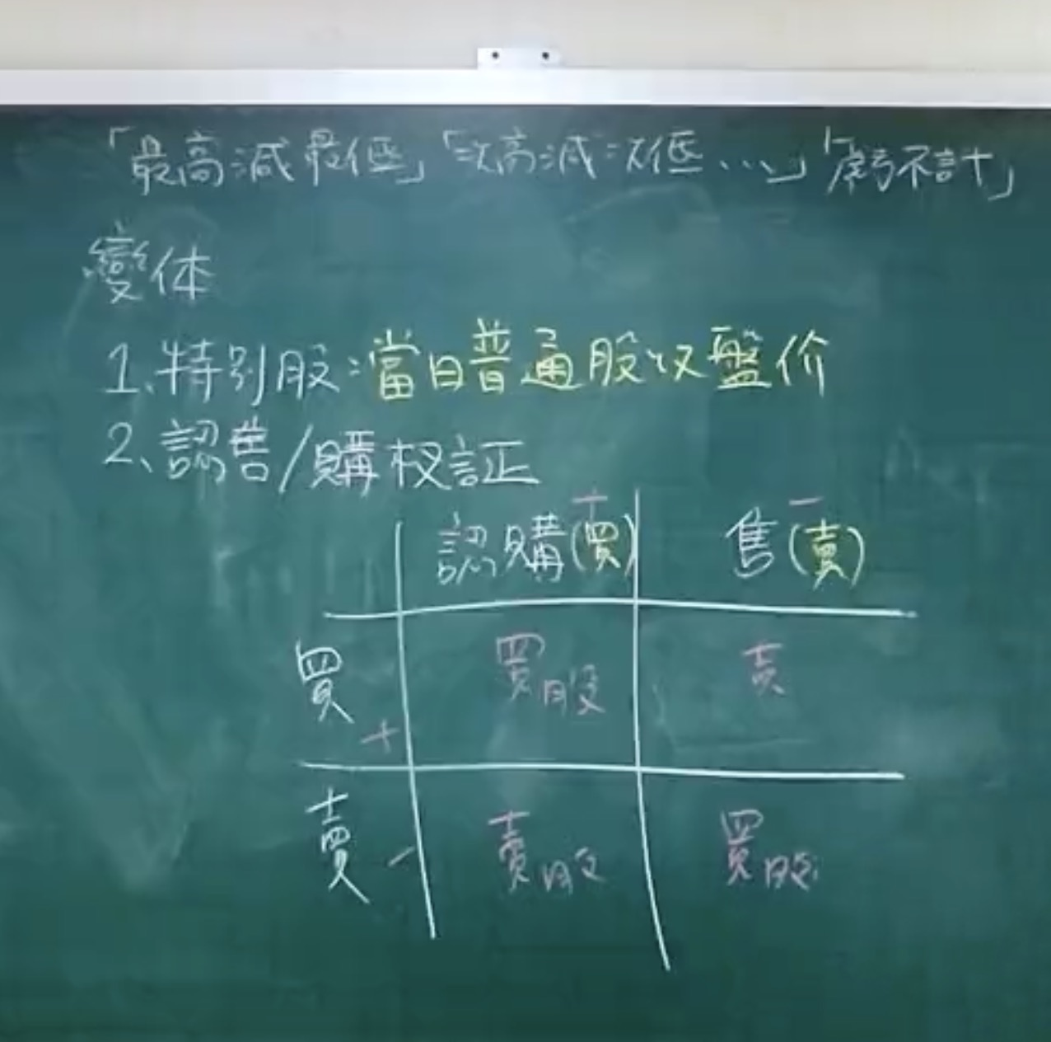
3. 特殊身分與時間認定 (重要)

兩端說：目前實務採「二端說」，即 買進及賣出時均須具有內部人身分，才會被追討利益。若在當選前買進、任職內賣出，則不適用。
配偶與未成年子女：內部人之配偶、未成年子女及利用他人名義持有者之交易，均 合併計算 於內部人名下。
混淆抗辯無效：即使賣出的股票是「盈餘轉增資」取得（免計取得），只要 6 個月內另有其他「買進」行為，仍會與該次「賣出」配對計算利潤。

